Bustickets-Absatzprognose
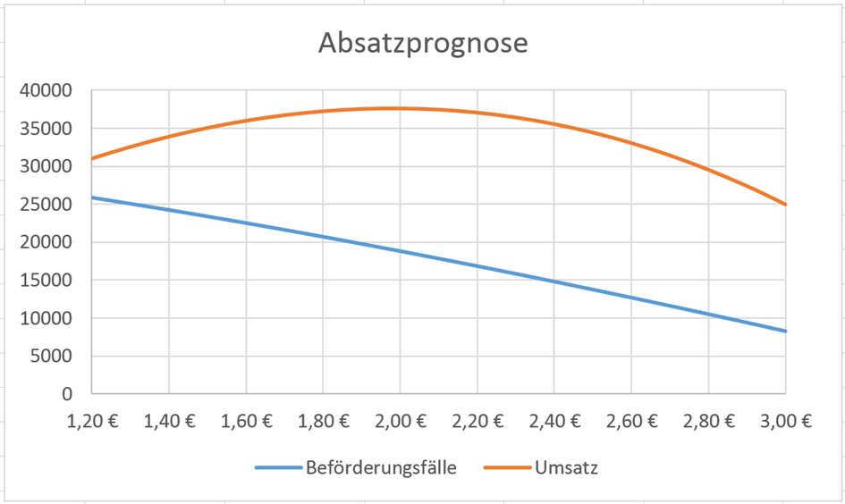
Ticketpreis: | 1.50 € | Beförderungsfälle (bzw. verkaufte Tickets) | 23368

